상품제안서
국산양면천연소가죽(1173) | 상품코드: F05797

 |  |  |  |  |  |  | 02-412-0044 | www.easy1.co.kr
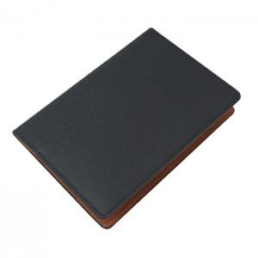

【상세/제작정보】

【인쇄/포장옵션】 | 불박 / 포장지포장

【공급단가】 | 수량 | 50~ | 100~ | 300~ | 1,000~ | 2,000~
*VAT별도 | 단가 | 28,080원 | 27,040원 | 26,000원 | 24,960원 | 24,330원

【상품 URL】 | https://dev.easy1.co.kr:443/src/goods_detail.php?gdno=5797

